상품제안서
에코라이프 하이라이트 신상 돋보기 안경 패션 접이식 돋보기 케이스 | 상품코드: F28663

 |  |  |  |  |  |  | 02-412-0044 | www.easy1.co.kr
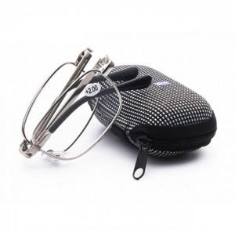

【상세/제작정보】 | 스티커 제작및 부착 비용 별도 문의.

【인쇄/포장옵션】 | / 포장불가능

【공급단가】 | 수량 | 190~ | 570~ | 1,000~ | 3,000~ | 5,000~
*VAT별도 | 단가 | 3,240원 | 3,180원 | 3,100원 | 3,050원 | 2,970원

【상품 URL】 | http://www.easy1.co.kr/src/goods_detail.php?gdno=28663

